服装产品佣金变化以及仓储费预估
服装产品-佣金变化 |  |  |  |  |  |  |  | 服装产品-仓储费预估和判断
部分服装产品佣金比例 |  |  |  | 价格 | 佣金比例 | 佣金 | 价格减佣金后利润 | 1. 错误的判断标准：服装产品不是按照常规产品的收费标准，所以按照常规方法算出来的很高
售价 | 佣金比例 |  |  | 13.99 | 5% | 0.70 | 13.29 | 普通商品从181天就开始收费，但服装、鞋靴、箱包、珠宝首饰和钟表类别享有90天的额外宽限期，超龄库存附加费从271天才开始收取，另外由于服装产品大部分体积不大，所以即使从271天开始和其他产品同样收取仓储费，费用=体积*收费标准算出来的也不高。具体收费标准参考子表《月度和长期仓储费收费标准》
0-15美金 | 5% |  |  | 14.09 | 5% | 0.70 | 13.39
15-20美金 | 10% |  |  | 14.19 | 5% | 0.71 | 13.48
20美金+ | 17% |  |  | 14.29 | 5% | 0.71 | 13.58
 |  |  |  | 14.39 | 5% | 0.72 | 13.67
原价格区间 | 提价后区间 | 提价规则 | 示例（原价→利润增长的新价） | 14.49 | 5% | 0.72 | 13.77 | 2. 快速判断
<15 | <15 | 直接提价，利润线性增长 | 13.99 → 14.99（扣除佣金后回款从13.29→14.24） | 14.59 | 5% | 0.73 | 13.86 | ①小体积的（单品，比如6-12双袜子）
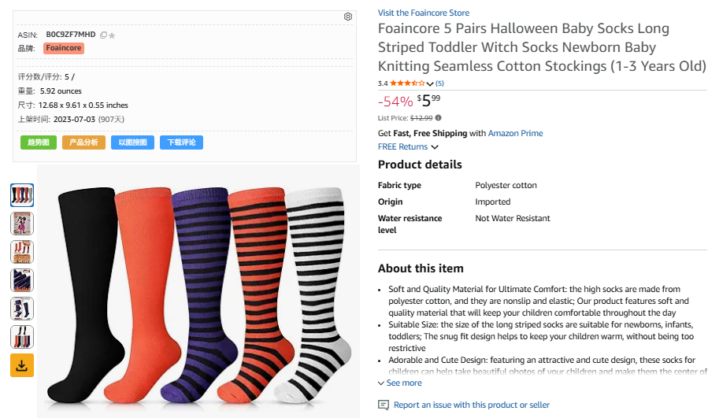
 | 15-20 | 新价 ≥ 原价 × 1.0556 | 14.99提价时，最低要提价到15.82，建议提价到16.99 | 14.69 | 5% | 0.73 | 13.96
 |  |  |  | 14.79 | 5% | 0.74 | 14.05
15-20 | 15-20 | 直接提价，利润线性增长 | 17.99 → 18.99（扣除佣金后回款从16.19→17.09） | 14.89 | 5% | 0.74 | 14.15
 | >20 | 新价 ≥ 原价 × 1.0843，且需超过20 | 19.99提价时，最低要提价到21.69，建议提价到21.99 | 14.99 | 5% | 0.75 | 14.24
 |  |  |  | 15.09 | 10% | 1.51 | 13.58
 |  |  |  | 15.19 | 10% | 1.52 | 13.67
1. 哪些产品属于服装？是只有clothing类目下的吗？ |  |  |  | 15.29 | 10% | 1.53 | 13.76
本次服装类佣金调整政策，适用于“服装&配件（Clothing&Accessories）”这一商品费用分类下的所有商品。注意这个商品费用分类并不是产品前台的BSR排名分类，这2个有区别，其他不在clothing类目，但是属于服装的，比如： |  |  |  | 15.39 | 10% | 1.54 | 13.85 | 超龄库存附加费从181天开始算，如果存一年时间，超龄库存附加从181-365天开始收取，单个时间超龄库存附加费总计在0.8-1.8上下；如果存不到一年，大概在0.6-1.5上下
 |  |  |  | 15.49 | 10% | 1.55 | 13.94
①Health分类下的袜子，不属于clothing大类目，但是亚马逊实际是按照“服装&配件（Clothing&Accessories）”这一商品费用分类收取佣金的 |  |  |  | 15.59 | 10% | 1.56 | 14.03
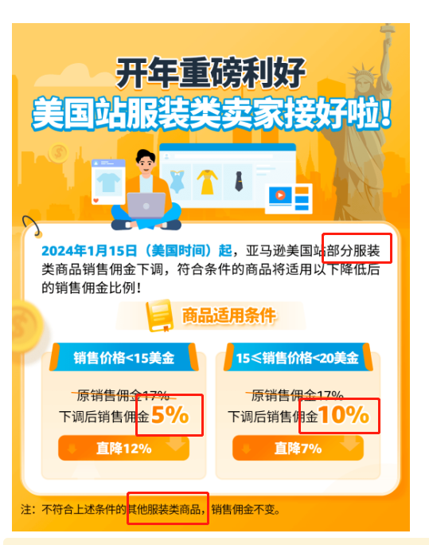
 |  |  |  | 15.69 | 10% | 1.57 | 14.12 | ②稍微大体积的（比如整套cos服装）
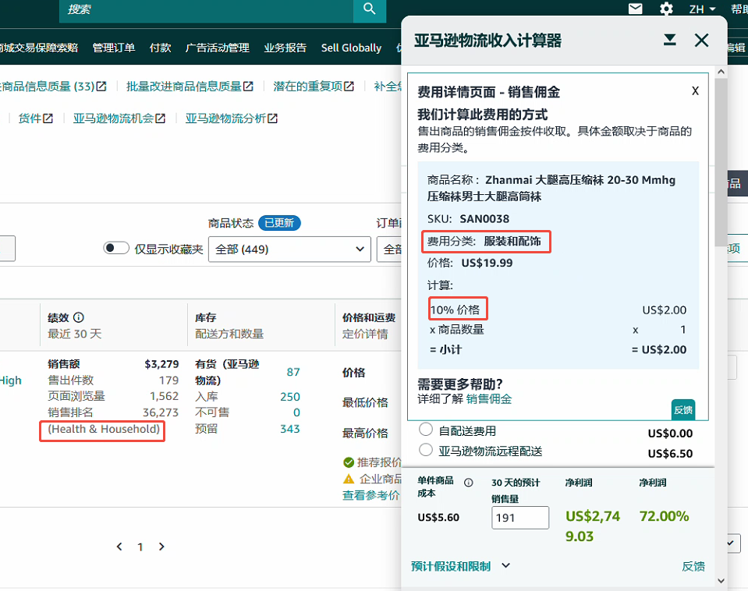
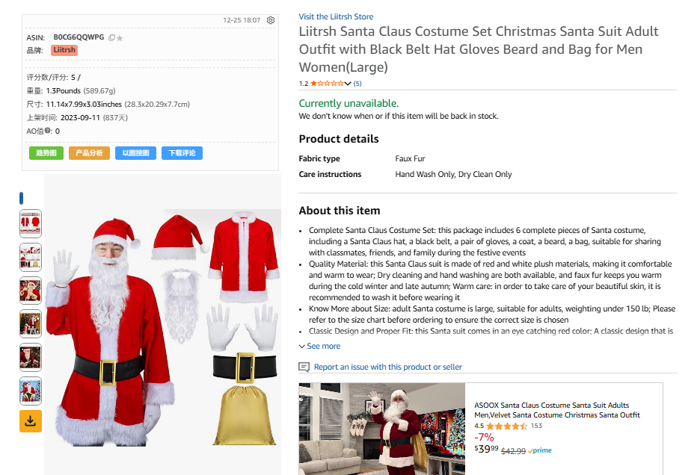
 |  |  |  | 15.79 | 10% | 1.58 | 14.21
 |  |  |  | 15.82 | 10% | 1.58 | 14.24
 |  |  |  | 15.89 | 10% | 1.59 | 14.30
 |  |  |  | 15.99 | 10% | 1.60 | 14.39
 |  |  |  | 16.99 | 10% | 1.70 | 15.29
 |  |  |  | 17.99 | 10% | 1.80 | 16.19
 |  |  |  | 18.99 | 10% | 1.90 | 17.09
 |  |  |  | 19.99 | 10% | 2.00 | 17.99
 |  |  |  | 20.09 | 17% | 3.42 | 16.67 | 超龄库存附加费从181天开始算，如果存一年时间，超龄库存附加从181-365天开始收取，单个时间超龄库存附加费总计在3.5-4.5上下；如果存不到一年，大概在2.5-3.5上下
 |  |  |  | 20.19 | 17% | 3.43 | 16.76
 |  |  |  | 20.29 | 17% | 3.45 | 16.84
 |  |  |  | 20.39 | 17% | 3.47 | 16.92 | 3. 如何判断服装是否留到明年：
 |  |  |  | 20.49 | 17% | 3.48 | 17.01 | 1. 90%小体积，占用空间不大的 基本可以忽略仓储费的影响，不用去算速算现金流了（因为仓储费很低）。而从今年是否盈利，以及留到明年是否有盈利可能性，如果有，则可以留到明年。如果今年就一直亏钱，明年也没有盈利可能性，那放一年只会多收取一年仓储费还是清仓了的话那就没必要留明年了 2. 10%大体积的，占用空间大的 暂时：可以用子表《月度和长期仓储费收费标准》里的计算方法来快速计算下 后续：
②sports类目下的Sweatband/Headband，这种也属于服装 |  |  |  | 20.59 | 17% | 3.50 | 17.09
 |  |  |  | 20.69 | 17% | 3.52 | 17.17
https://gs.amazon.cn/news/news-notices-240104 |  |  |  | 20.79 | 17% | 3.53 | 17.26
 |  |  |  | 20.89 | 17% | 3.55 | 17.34
2. 如何判断自己的产品是否属于“部分服装产品”？ |  |  |  | 20.99 | 17% | 3.57 | 17.42
查询订单记录，找一个订单，用佣金/订单价格，看下是否按照以上佣金标准收费，是的话，说明亚马逊就是按照“部分服装产品”收取的 |  |  |  | 21.09 | 17% | 3.59 | 17.50
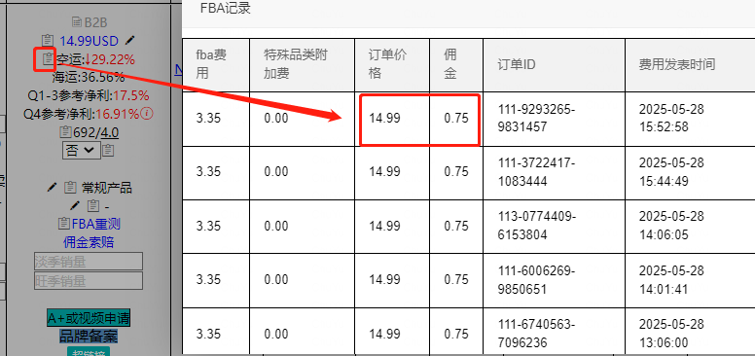
 |  |  |  | 21.19 | 17% | 3.60 | 17.59
 |  |  |  | 21.29 | 17% | 3.62 | 17.67
 |  |  |  | 21.39 | 17% | 3.64 | 17.75
 |  |  |  | 21.49 | 17% | 3.65 | 17.84
 |  |  |  | 21.59 | 17% | 3.67 | 17.92
 |  |  |  | 21.69 | 17% | 3.69 | 18.00
 |  |  |  | 21.79 | 17% | 3.70 | 18.09
 |  |  |  | 21.89 | 17% | 3.72 | 18.17
 |  |  |  | 21.99 | 17% | 3.74 | 18.25

月度和长期仓储费收费标准
月度仓储费=体积*收费标准 | 收费：次月7-15日之间 |  | 2024年4月1日及之后
 |  | 仓储月份 | 标准尺寸商品 | 大件商品
 |  | 1-9月 | US$0.78 | US$0.56
 |  | 10-12月 | US$2.40 | US$1.40

 |  |  |  |  |  |  |  | inv系统《长期仓储费》模块：每月8号，系统自动拉取出来上月数据
长期仓储费=体积*收费标准 （超龄库存附加费） | 评估：当月的15日 收费：当月的18-22日 | 自2026.1.16日起：《常规产品》收费标准
 |  | 入库天数 | 181-210天 | 211-240天 | 241-270天 | 271天-300天 | 301-330天 | 331-365天 | 366-455天 | 库龄达到或超过 456 天的商品
 |  | 入库月数 | 6-7个月 | 7-8个月 | 8-9个月 | 9-10个月 | 10-11个月 | 11-12个月 | 12-15个月
 |  | 每立方英尺收费标准 | 0.5 | 1 | 1.5 | 5.45 | 5.7 | 5.9 | $6.90/立方英尺或 $0.30/件商品（以较大值为准） | $7.9/立方英尺或 $0.35/件商品（以较大值为准）
 |  | *不包括在服装、鞋靴、箱包、珠宝首饰和钟表分类下发布的商品

 |  | 自2026.1.16日起：《服装、鞋靴、箱包、珠宝首饰和钟表分类下发布的商品》收费标准
 |  | 入库天数 | 181-210天 | 211-240天 | 241-270天 | 271天-300天 | 301-330天 | 331-365天 | 366-455天 | 库龄达到或超过 456 天的商品
 |  | 入库月数 | 6-7个月 | 7-8个月 | 8-9个月 | 9-10个月 | 10-11个月 | 11-12个月 | 12-15个月
 |  | 每立方英尺收费标准 | 0 |  |  | 5.45 | 5.7 | 5.9 | $6.90/立方英尺或 $0.30/件商品（以较大值为准） | $7.9/立方英尺或 $0.35/件商品（以较大值为准）

系统计算 | Amazon产品/SKU节气下方“仓储预估”，可以用这个预估产品的仓储费，但是注意这是常规产品的计算规则，非服装，鞋靴，箱包，珠宝首饰产品的，这类产品不要用这个计算
 | 

常见问题以及处理方法
可能会遇到的问题 | 问题细分 | 处理方式 | 截图/备注等
标题字符数 | 服装产品标题字符数都是125吗？ | 1. 对于服装产品，如果是单个ASIN无变体，则最多可以写200字符数；如果是变体，母体标题最多写125字符数 2. 服装老产品新上架一个变体还没开售，这个时候老产品算不算服装变体，以及最多能写多少字符？只要后台创建变体关系，哪怕不开售，也是算服装变体，这个时候整组的标题字符数只能写125了 3. 如果我有一组变体，母体已经清仓/删除了不再卖，新上变体只能写125字符数，很多流量词无法写怎么办？这种情况可以考虑拆分掉母体，新上变体就是单品ASIN的形式，可以写200字符数了
服装变体（母体标题共用）上架新的变体 | 可能带来的问题：新变体一旦在后台上传，形成变体关系，则会把后台母体标题修改为新变体的标题导致母体标题被修改 | 1. 可卖时间重叠，我们可以考虑①和开发沟通拆分变体，不以变体形式上架 ②写一个通用性标题把变体元素都包含进去 2. 可卖时间不重叠，比如一个情人节变体，一个万圣节变体，则母体标题需要根据当前热卖变体修改。比如当前12.10号，我们在售情人节变体，开发新上架万圣节变体，则万圣节变体可以考虑用当前情人节标题。等情人节过去，万圣上架时再修改为万圣标题
广告维护技巧- 细分不同人群和位置细分 | 广告位-Placement位置 | 1. 在哪个方向上转化好的，ACOS转化好的（ACOS一般低于20%的），会给10%-50%左右的placement 哪个方向上转化一般的（ACOS在20%-30%的），会给0-30% ACOS比较高的，比如30% 40%+的，这个方向上转化不好，就不加了 2. placement如果给的比较高了，比如到50%+了，bid就不会调的太高，不然2个一叠加，bid会上去的过多 3. 之前placement位置ACOS转化好，进行加投，后续转化变差，比如到30%+ 40%+ 50%+，要及时降低。避免在这个位置持续高ACOS
 | 亚马逊企业购广告位 | 1. 有广告数据：看到“亚马逊企业购广告位”出单和ACOS转化很好，可以进行加投 2. 无广告数据：可以从30天销量下方的多购率数据点进去，如果企业买家的订单和占比较高，则可以主动增加企业购广告位比例
 | 受众广告位 | 受众广告
活动提报 | Vine计划提报和追加 | 追加：亚马逊vine政策有更新，可追加注册商品数量，系统已做对应优化，数据处于运行中状态，数量处有个小笔，点击即可进行修改，修改的是总数，例如首次注册了3个，想再追加3个，修改数量为6即可，仅申请人可修改，修改后状态会更新为【待处理】，编辑同事会收到推送消息提醒处理 修改时间：运行后30天内，超过30天不可修改（非申请时间，而是后台实际运行时间） 注册商品数量：每个ASIN最多30个
仓储费计算
库存处理 | 批量清货-后台库存成功提报批量清货的，会停止收费仓储费
跳转购买 | 跳转购买比较多，花自己钱给其他产品出单 | 跳转购买比较多如何处理 ①跳转购买不严重：可以去查看用户购买的ASIN，分析看下用户为什么会选择这些，我们有哪些维度可以优化的？（数量优势，价格，RW，图片等） ②跳转比较严重：比如一个广告花了100美金
否定ASIN | 否定ASIN的逻辑是什么，什么情况需要否定？ | 是指之前我们的广告位出现在某个ASIN名下，客户只点击不买，造成花费多，我们否定后，我们的广告位不出现在这个ASIN下面。 不是指①否定ASIN是让用户不再买这个ASIN；也不是②这个ASIN的广告位不要再出现在我名下 原因是：你只能决定你自己的广告位要不要出现在什么位置，你无法决定其他人（用户，其他商家）的行为
时差问题 | 中美时差问题 | 美国和中国有时差，中国时间12.1号下午16.00分，是美国时间的12.1号凌晨24:00，也就是我们下午四点钟是他们新一天的开始 所以你设置12.1号开始时间，后台会按照美国时间的12.1号，那就是中国时间12.2下午16.00开始 影响的点：活动提报的开始时间，超预算每天下午16.00刷新
打包问题 | 真空打包导致的差评问题 （在毛绒类产品上常见） | 产品listing维度： 1. 附图里面放上抽真空的样子，以及如何恢复的步骤图 2. 卖点1（非常紧急，比较多差评都反馈）或者卖点5（不是特别紧急，少量差评反馈）来新增告诉客户如何恢复的温馨提示 How to Restore, Must Read: our product is vacuum packed and will be a little wrinkled after receiving; First opening the vacuum packing, stretch it out; Second lay flat or hang it for 48 hours; Finally If the above still doesn't work, you can put the cushions in a laundry bag and put it in the dryer, and run it on low temperature and gentle mode for 10-15 minutes 恢复时间和步骤视打包情况可以调整 和肖玲沟通优化材质： 1. 更好的材质-比如弹性棉，回弹更好 2. 公司仓库打包不要过度-公司就是压缩到极致，进行捶打，可能会出现和市面上我们从淘宝上买东西回来的真空不是一个概念 | 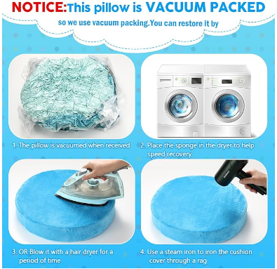 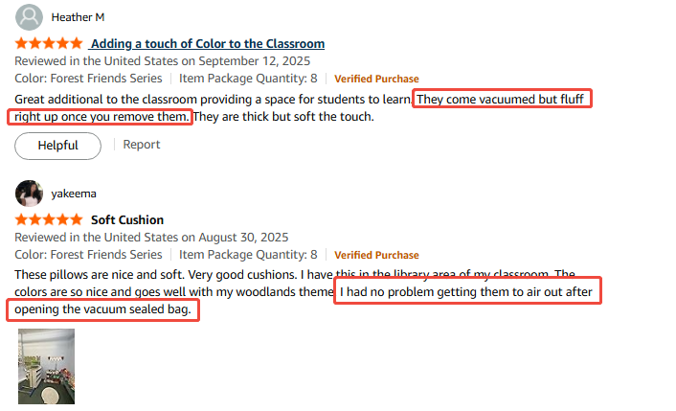 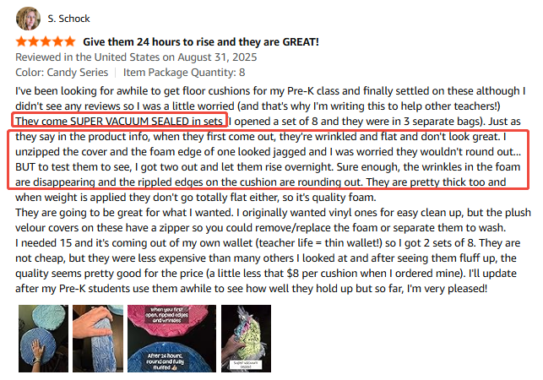

超链接制作（无需A+也可以做）
Inventory申请时如何填写 |  |  |  |  |  |  |  |  | 按照左侧申请完，前台显示效果如下
手动填写 | SKU | JNE4277 | JNE4275 | JNE4276 | JNE4272 | JNE4273 | JNE4274 |  | 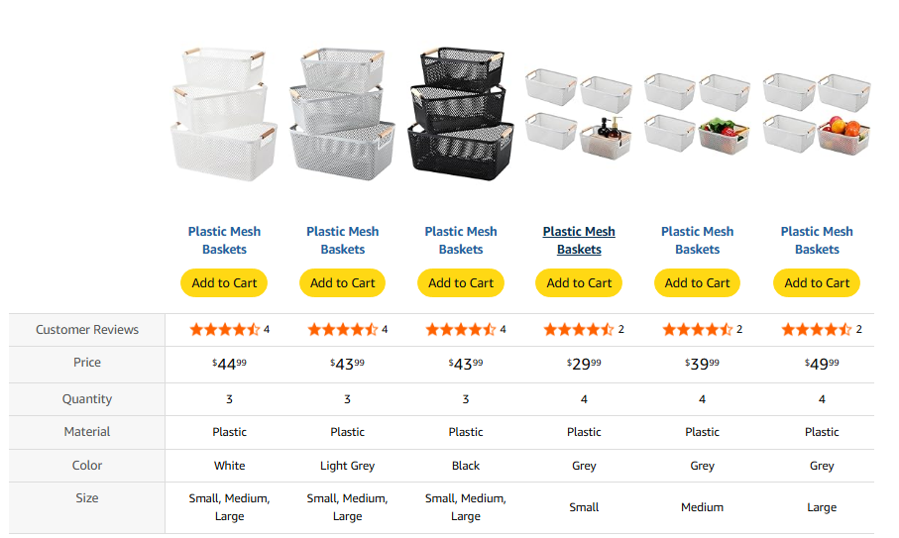
自动抓取，无需填写 （默认自动抓取主图，如果想换其他图片可以自行上传） | 图片 | 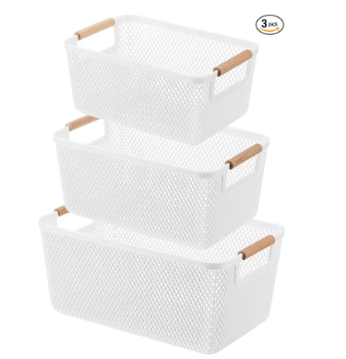 | 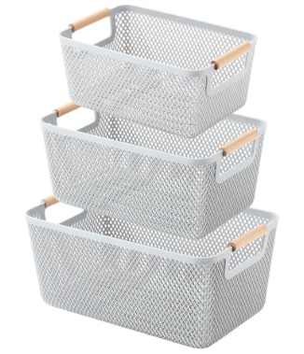 | 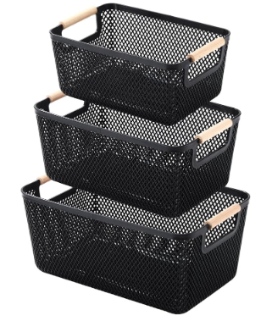 | 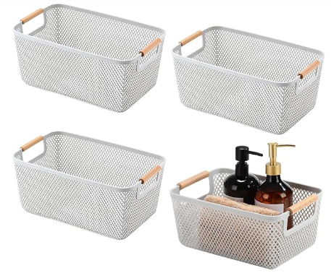 | 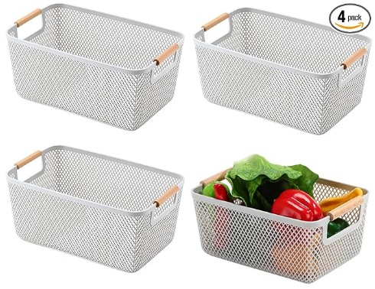 | 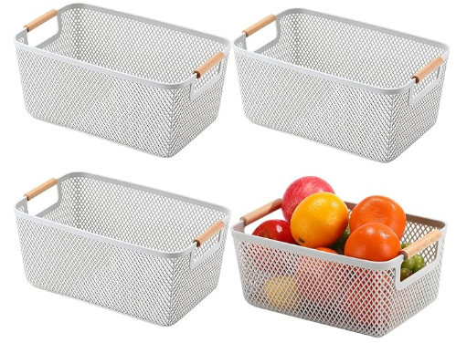
手动填写 | 标题 | Plastic Mesh Baskets | Plastic Mesh Baskets | Plastic Mesh Baskets | Plastic Mesh Baskets | Plastic Mesh Baskets | Plastic Mesh Baskets
自动抓取，无需填写 | 购物车 |  |  |  |  |  |  | 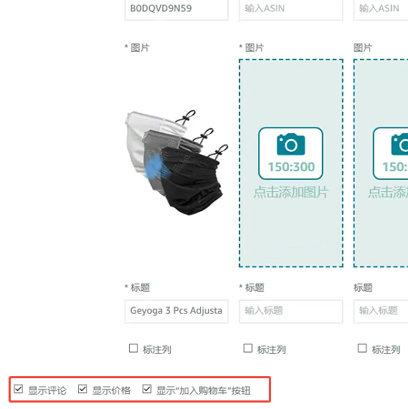 这3处后台默认勾选
 | Customer Reviews | 自动抓取
 | Price | 自动抓取
手动填写 | Quantity | 3 | 3 | 3 | 4 | 4 | 4
 | Material | Plastic | Plastic | Plastic | Plastic | Plastic | Plastic
 | Color | White | Light Grey | Black | Grey | Grey | Grey
 | Size | Small, Medium, Large | Small, Medium, Large | Small, Medium, Large | Small | Medium | Large
其他对比的点可以自行新增/调整

